2.1.健康情報入力画面
2.1.健康情報入力画面



2.1.1.画面レイアウト

 | # | 項目名 |  | タグ種別 | 属性 | 桁 | 必須 | その他
 | 1 | 身長 |  | 入力 | 半角数字とピリオド | ピリオドと合わせて6 | ◯：必須
 | 2 | 体重 |  | 入力 | 半角数字とピリオド | ピリオドと合わせて6 | ◯：必須
 | 3 | 確認 |  | ボタン
 | 4 | リセット |  | ボタン

2.1.2.処理詳細

 | # | アクション | 処理概要 |  | 処理詳細 |  |  |  | 例外概要 | 例外詳細
 | 1 | 初期表示 | - |  | - |  |  |  | - | -
 | 2 | 確認ボタン押下 | 入力チェック |  | - |  |  |  | 必須チェック | 身長が未入力の場合、"身長が未入力です" 表示 体重が未入力の場合、"体重が未入力です" 表示
 | 3 |  |  |  |  |  |  |  | 上限値チェック | 身長が1000以上の場合、"身長が桁数超過です" 表示 体重が1000以上の場合、"体重が桁数超過です" 表示
 | 4 |  |  |  |  |  |  |  | 下限値チェック | 身長が1未満の場合、"身長が桁数不足です" 表示 体重が1未満の場合、"体重が桁数不足です" 表示
 | 5 |  |  |  |  |  |  |  | 型チェック | 身長が半角数字とピリオドでない場合、"身長は半角数字とピリオドで入力してください" 表示 体重が半角数字とピリオドでない場合、"体重は半角数字とピリオドで入力してください" 表示
 | 6 |  | 健康情報入力確認画面に遷移 |  | 2.2.健康情報入力確認画面の初期表示を参照

2.1.3.DB処理

2.1.4.備考

2.2.健康情報入力確認画面
2.2.健康情報入力確認画面
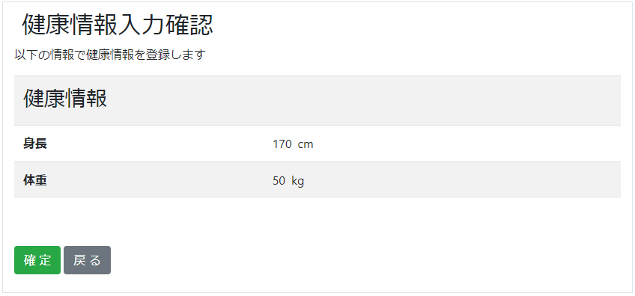

2.2.1.画面レイアウト

 | # | 項目名 |  |  | タグ種別 | 属性 | 桁 | 必須 | その他
 | 1 | 身長 |  |  | 表示 |  |  |  | 入力情報.身長
 | 2 | 体重 |  |  | 表示 |  |  |  | 入力情報.体重
 | 3 | 確認 |  |  | ボタン
 | 4 | 戻る |  |  | ボタン

2.2.2.処理詳細

 | # | アクション |  | 処理概要 |  | 処理詳細 |  |  |  | 例外概要 | 例外詳細
 | 1 | 初期表示 |  | 前画面の入力情報を表示 |  | - |  |  |  | - | -
 | 2 | 確認ボタン押下 |  | セッションからユーザIDを取得 |  | - |  |  |  | - | -
 | 3 |  |  | ユーザの健康情報件数を取得 |  | 2.2.3.1.健康情報検索 参照 |  |  |  | - | -
 | 4 |  |  | #3で取得した件数が0件でない場合、最後に登録した健康情報を検索 |  | 2.2.3.2.健康情報検索 参照 |  |  |  | - | -
 | 5 |  |  | 健康情報登録APIを呼び出す |  | 設計書_2.0.健康情報API 参照 |  |  |  | - | -
 | 6 |  |  | 健康情報登録完了画面に遷移 |  | - |  |  |  | - | -
 | 7 | 戻るボタン押下 |  | 健康情報入力画面に遷移 |  | 2.1.健康情報入力画面 参照 |  |  |  | - | -

2.2.3.DB処理

 | 2.2.3.1.健康情報検索
 |  | SELECT
 |  |  | COUNT(*)
 |  | FROM
 |  |  | HEALTH_INFO
 |  | WHERE
 |  |  | USER_ID = ユーザID

 | 2.2.3.2.健康情報検索
 |  | SELECT
 |  |  | *
 |  | FROM
 |  |  | HEALTH_INFO
 |  | WHERE
 |  |  | USER_ID = ユーザID
 |  | ORDER BY
 |  |  | HEALTH_INFO_REG_DATE

2.2.4.備考

2.3.健康情報入力完了画面
2.3.健康情報入力完了画面
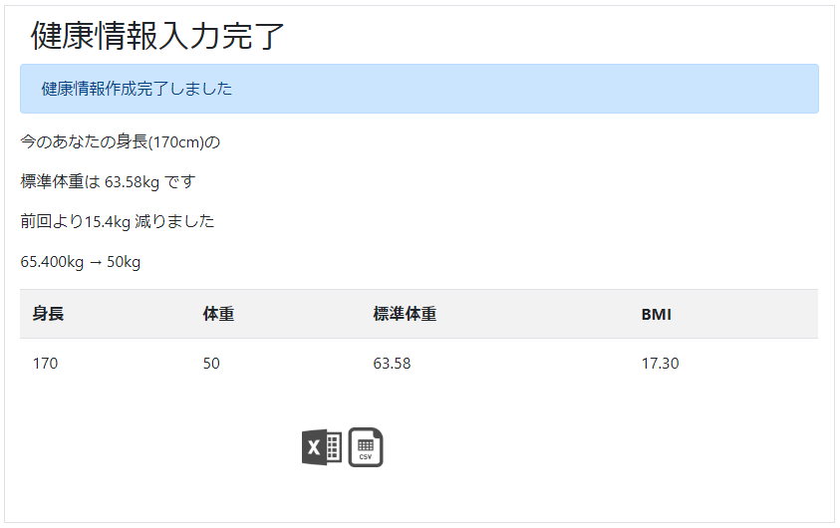

2.3.1.画面レイアウト

 | # | 項目名 |  |  |  | タグ種別 | 属性 | 桁 | 必須 | その他
 | 1 | 前登録情報との比較メッセージ |  |  |  | 表示
 | 2 | 身長 |  |  |  | 表示 |  |  |  | 健康情報.身長
 | 3 | 体重 |  |  |  | 表示 |  |  |  | 健康情報.体重
 | 4 | 標準体重 |  |  |  | 表示 |  |  |  | 健康情報.標準体重
 | 5 | BMI |  |  |  | 表示 |  |  |  | 健康情報.BMI
 | 6 | Excel |  |  |  | リンク
 | 7 | CSV |  |  |  | リンク

2.3.2.処理詳細

 | # | アクション |  |  | 処理概要 |  | 処理詳細 |  |  |  | 例外概要 | 例外詳細
 | 1 | 初期表示 |  |  | 前登録情報との比較メッセージ表示判定 |  | 初回登録時、表示しない |  |  |  | - | -
 | 2 |  |  |  | 健康情報を表示 |  | - |  |  |  | - | -
 | 3 | Excelリンク押下 |  |  | セッションからユーザIDを取得 |  | - |  |  |  | ユーザID取得エラー | エラーメッセージ：リクエスト情報が不正です エラーコード：DW0027
 | 4 |  |  |  | 健康情報を検索 |  | 2.3.3.1 健康情報検索 参照 |  |  |  | 健康情報取得エラー | エラーメッセージ：リクエスト情報が不正です エラーコード：DW0027
 | 5 |  |  |  | 健康情報ファイル設定情報検索 |  | 2.3.3.2 健康情報ファイル設定情報検索 参照 |  |  |  | - | -
 | 6 |  |  |  | 健康情報Excelをダウンロード |  | ファイルIFは [3.1.1.健康情報Excelファイル]シート 参照 |  |  |  | - | -
 | 7 | CSVリンク押下 |  |  | セッションからユーザIDを取得 |  | - |  |  |  | ユーザID取得エラー | エラーメッセージ：リクエスト情報が不正です エラーコード：DW0027
 | 8 |  |  |  | 健康情報を検索 |  | 2.3.3.1 健康情報検索 参照 |  |  |  | 健康情報取得エラー | エラーメッセージ：リクエスト情報が不正です エラーコード：DW0027
 | 9 |  |  |  | 健康情報ファイル設定情報検索 |  | 2.3.3.2 健康情報ファイル設定情報検索 参照 |  |  |  | - | -
 | 10 |  |  |  | 健康情報CSVをダウンロード |  | ファイルIFは [3.1.2.健康情報CSVファイル]シート 参照 |  |  |  | - | -

2.3.3.DB処理

 | 2.3.3.1 健康情報検索
 |  | SELECT
 |  |  | *
 |  | FROM
 |  |  | HEALTH_INFO
 |  | WHERE
 |  |  | SEQ_HEALTH_INFO_ID = 健康情報ID
 |  |  |  | AND
 |  |  | USER_ID = ユーザID

 | 2.3.3.2 健康情報ファイル設定情報検索
 |  | SELECT
 |  |  | *
 |  | FROM
 |  |  | HEALTH_INFO_FILE_SETTING
 |  | WHERE
 |  |  | USER_ID = ユーザID

2.3.4.備考

